关系图
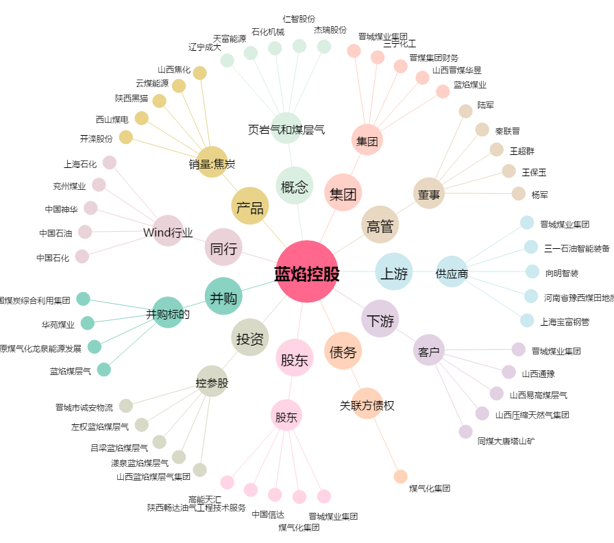
蓝焰控股[000968.SZ] - 关系概览图

